상품제안서
에코키친 블랙호두나무 원목 컵받침 비스킷 코스터 CA551 | 상품코드: F26884

 |  |  |  |  |  |  | 02-412-0044 | www.easy1.co.kr
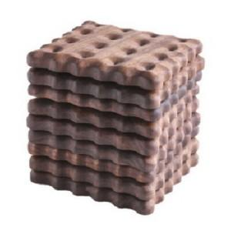

【상세/제작정보】 | 기본수량 미만 인쇄시 비용 추가.

【인쇄/포장옵션】 | 실크 / 포장불가능

【공급단가】 | 수량 | 110~ | 330~ | 550~ | 1,100~ | 3,300~
*VAT별도 | 단가 | 11,370원 | 11,190원 | 10,920원 | 10,640원 | 10,460원

【상품 URL】 | https://easy1.co.kr:443/src/goods_detail.php?gdno=26884

